8" Wafer JAR PACKING (Si-time)
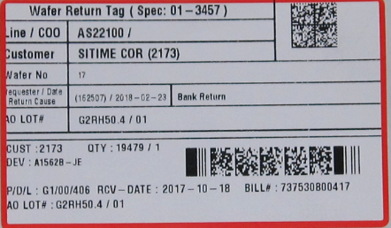
공정 | Packing
제목 | SiTime 자재 8inch FOSB 뱅크 입고용 패킹 방법 (After CoW wafer mold)
목적 : Si-time CoW 자재의 8inch FOSB 뱅크 반납 방법을 설명해 정확한 Flow가 되도록 교육 하기 위함

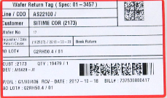
1. FVI 전에 뱅크 반납용 라벨을 출력합니다. (라벨 출력 방법은 하단 참고)
해당 LOT의 정보, Wafer#와 동일한지 확인합니다.
선적용 라벨과 형태가 다르니 한번 더 확인합니다.

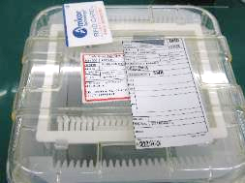

2. 참고 그림과 같이 FOSB에 라벨을 붙이지 않은 상태로 RFID card, Flow sheet를 함께 FVI/Q 의괴 합니다.

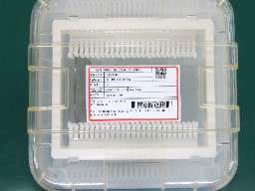

3. FVI/Q pass 후 라벨을 FOSB 뚜껑 중앙에 붙여 Die bank로 입고 합니다.

** WIP에서 뱅크 반납 용 라벨 출력하는 방법
■ 반납태그 출력 경로
도구 -> Wafer Return Tag -> Lot# 입력 -> FIND -> Wafer# 입력 -> 아웃 큐 선택 -> Print -> 확인

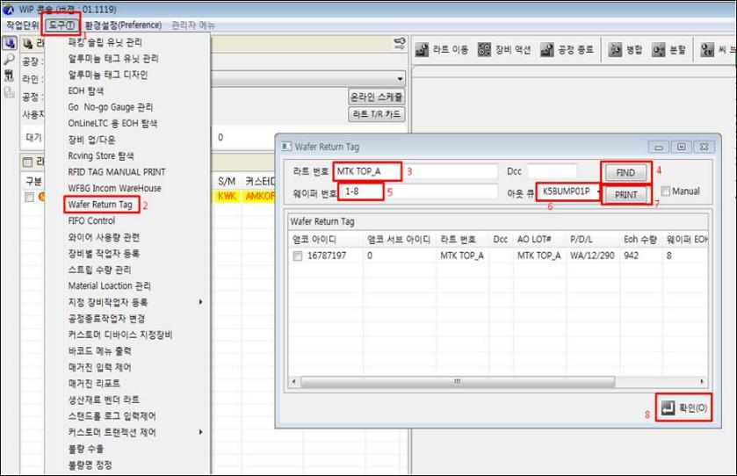

Wafer 정보와 라벨 정보가 일치한지 확인합니다.

